Solicitud de iconografía
 | Asignatura: | Español |  |  | Fecha:
 | Nivel: | Secundaria
 | Guión titulo: | El ensayo académico
 | Editor: | Belkis

 | Guión Código: | ES_S3_01_CE
 | Bloque/Bimestre: | guión 1 del bloque 1
 |  |  |  |  | NOMBRE DE ARCHIVOS A ENTREGAR
Núm. | Archivo Shutterstock | Imagen para: | Tipo | Formato | SMALL | ZOOM | Descripción | Observaciones
 | 136882508 | icono de guion | Fotografía | Horizontal | thumb.png | med.png | pluma fuente escribiendo sobre fondo blanco | En lugar del garabato de la foto, escribir la palabra Ensayo, con tipografía de letra manuscrita.
F01 | 81841960 | Cuaderno de Estudio | Fotografía | Horizontal | ES_S3_01_CE_F01_small | ES_S3_01_CE_F01_zoom | Michel de Montaigne
F02 | 109505600 | Cuaderno de Estudio | Fotografía | Horizontal | ES_S3_01_CE_F02_small | ES_S3_01_CE_F02_zoom | calendario azteca-Piedra del Sol
F03 | 159404171 | Cuaderno de Estudio | Fotografía | Horizontal | ES_S3_01_CE_F03_small | ES_S3_01_CE_F03_zoom | hombre filmando iceberg
F04 | 193539209 | Cuaderno de Estudio | Fotografía | Horizontal | ES_S3_01_CE_F04_small | ES_S3_01_CE_F04_zoom | hombre en conferencia
F05 | 198926996 | Cuaderno de Estudio | Fotografía | Horizontal | ES_S3_01_CE_F05_small | ES_S3_01_CE_F05_zoom | chicos debatiendo
F06 | 161779913 | Cuaderno de Estudio | Fotografía | Horizontal | ES_S3_01_CE_F06_small | ES_S3_01_CE_F06_zoom | chica leyendo periódico
F07 | (ver Cuaderno de Estudio, pág. 10) | Cuaderno de Estudio |  | Horizontal | ES_S3_01_CE_F07_small | ES_S3_01_CE_F07_zoom | hacer esquema con características de foto | (a la derecha un screen shot como referencia, por el asunto de las flechas)
F08 | 148867040 | Cuaderno de Estudio | Fotografía | Horizontal | ES_S3_01_CE_F08_small | ES_S3_01_CE_F08_zoom | científicos en laboratorio
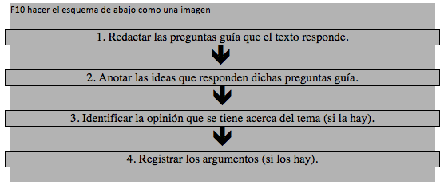
F09 | 94325839 | Cuaderno de Estudio | Fotografía | Horizontal | ES_S3_01_CE_F09_small | ES_S3_01_CE_F09_zoom | chica en biblioteca
F10 | (ver Cuaderno de Estudio, pág. 13) | Cuaderno de Estudio |  | Horizontal | ES_S3_01_CE_F10_small | ES_S3_01_CE_F10_zoom | hacer esquema con características de foto | (a la derecha un screen shot como referencia, por el asunto de las flechas)
F11 | 157248593 | Cuaderno de Estudio | Fotografía | Horizontal | ES_S3_01_CE_F11_small | ES_S3_01_CE_F11_zoom | gente de diferentes profesiones
F12 | 169557596 | Cuaderno de Estudio | Fotografía | Horizontal | ES_S3_01_CE_F12_small | ES_S3_01_CE_F12_zoom | chico con icono de aplicación de notas
F13 | 141886789 | Cuaderno de Estudio | Fotografía | Horizontal | ES_S3_01_CE_F13_small | ES_S3_01_CE_F13_zoom | arquitectos con planos
 |  | Interativo | Fotografía |  | ES_S3_01_REC210_F1 |  |  | PENDIENTE: cuando llegue el interactivo aprovechado, Eva me dirá las características de la imagen a solicitar.

